信用交易
融资融券市场交易数据统计(2024-04-18)

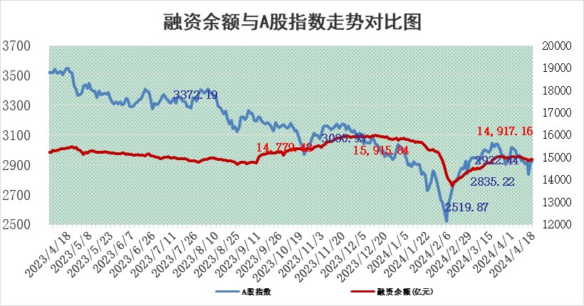
标的证券 | 融资融券余额（亿元） | 融资余额（亿元） | 融券余额（亿元） | 融资买入额（亿元） | 融资融券规模变化（亿元） | 融资余额增幅(‰) | 融券余额增幅(%)
统计数据 | 15,333.88 | 14,917.16 | 404.88 | 794.57 | 21.89 | 1.55 | -0.28

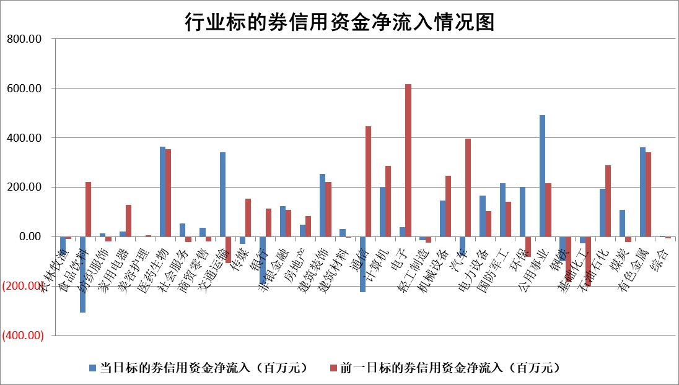

 |  |  |  |  |  |  |  | 2

 |  |  |  |  |  |  |  | 5
标的基金代码 | 标的基金简称 | 融资余额/市值(%) | 融资余额增幅(%) | 融资买入额/成交金额(%) | （融资余额净增额-融券余额净增额）/市值(‱) | 融券余额降幅(%) | ABS[（融资余额净增额-融券余额净增额）/市值净增额-1](%)
159902 | 华夏中小板ETF | 1.20 | -2.60 | 0.02 | -3.22 | 0.00 | 100.00
159915 | 易方达创业板ETF | 2.06 | -2.80 | 27368.38 | -5.98 | -5.43 | 90.80
159919 | 嘉实沪深300ETF | 0.68 | -1.16 | 6.55 | -0.79 | 0.21 | 109.59
159920 | 华夏恒生ETF | 50.58 | -0.32 | 2.81 | -16.03 | -0.93 | 117.42
159922 | 嘉实中证500ETF | 0.31 | -2.63 | 8.90 | 1.55 | 2.02 | 99.06
159925 | 南方沪深300ETF | 0.02 | -3.07 | 0.01 | -0.07 | 0.00 | 100.66
159928 | 消费ETF | 0.91 | -0.36 | 0.76 | -0.34 | -0.59 | 99.41
159934 | 易方达黄金ETF | 91.89 | -0.18 | 5.31 | -16.53 | 0.00 | 68.53
159939 | 全指信息技术ETF | 0.76 | -0.44 | 14.38 | -0.33 | 0.00 | 99.48
159940 | 全指金融地产ETF | 0.10 | 6.46 | 0.02 | 0.63 | 0.00 | 99.38
159995 | 半导体芯片ETF | 2.66 | 0.63 | 134.39 | 1.82 | 0.56 | 101.61
159997 | 天弘中证电子ETF | 1.94 | -6.37 | 0.65 | -13.20 | 0.36 | 75.39
159998 | 天弘中证计算机主题ETF | 0.56 | -8.02 | 0.04 | -4.03 | 0.85 | 92.69
510050 | 华夏上证50ETF | 4.08 | -0.11 | 150.99 | -0.68 | -6.38 | 100.89
510180 | 华安上证180ETF | 0.45 | -0.08 | 0.68 | -0.23 | -56.68 | 102.65
510880 | 华泰柏瑞红利ETF | 0.34 | -5.14 | 3.01 | -1.82 | 2.54 | 107.09
510900 | 易方达恒生H股ETF | 62.75 | -0.16 | 2.61 | -10.15 | 0.00 | 105.97
511010 | 5年期国债ETF | 9.70 | 0.16 | 0.21 | 1.56 | 0.00 | 80.02
511380 | 可转债及可交换债券ETF | 5.21 | -0.33 | 7.33 | -1.71 | -0.04 | 87.98
512000 | 全指证券ETF | 8.70 | -1.26 | 26.51 | -11.21 | -1.82 | 122.67
512010 | 沪深300医药卫生ETF | 6.57 | 0.95 | 67.69 | 6.49 | 1.19 | 114.44
512070 | 沪深300非银ETF | 2.50 | 0.49 | 141.90 | 1.05 | -1.86 | 99.49
512400 | 南方中证申万有色金属ETF | 1.51 | -5.15 | 1.64 | -13.28 | -25.39 | 108.03
512580 | 广发中证环保产业ETF | 1.22 | -3.82 | 0.20 | -4.83 | 0.43 | 88.70
512660 | 国泰中证军工ETF | 3.16 | -2.13 | 10.32 | -9.76 | -10.27 | 126.00
512800 | 华宝中证银行ETF | 12.88 | 0.52 | 1.43 | 6.02 | -1.94 | 95.87
512980 | 广发中证传媒ETF | 1.12 | -0.96 | 85.27 | -0.92 | 1.27 | 97.79
515030 | 华夏中证新能源汽车ETF | 2.34 | -1.83 | 6.02 | -4.42 | -0.45 | 107.27
515050 | 华夏中证5G通信主题ETF | 1.03 | -2.76 | 4.48 | -3.03 | -1.12 | 86.91
515070 | 华夏中证人工智能ETF | 2.84 | -7.84 | 3.29 | -23.84 | 0.65 | 76.16
标的股票比较指标 |  | 融资余额/流通A股市值(%) | 融资余额增幅(%) | 融资买入额/成交金额(%) | （融资余额净增额-融券余额净增额）/流通A股市值(‱) | 融券余额降幅(%) | ABS[（融资余额净增额-融券余额净增额）/流通A股市值净增额-1](%)
前十名标的个股 |  | 仁东控股 | 微电生理 | 金开新能 | 苏州规划 | 实朴检测 | 智信精密
 |  | 华安鑫创 | 金盘科技 | 美克家居 | 中信海直 | 兴民智通 | 贝隆精密
 |  | 福星股份 | 朗特智能 | 京基智农 | 宝丽迪 | 华海诚科 | 敷尔佳
 |  | 万得凯 | 宝丽迪 | 南模生物 | 致尚科技 | 江天化学 | 仕佳光子
 |  | 骏成科技 | 中信海直 | 航天动力 | 朗特智能 | 安记食品 | 强瑞技术
 |  | 纽泰格 | 伟星股份 | 国中水务 | 永达股份 | 奇德新材 | 港通医疗
 |  | 中研股份 | 苏州规划 | 亚通股份 | 中远通 | 群兴玩具 | 润达医疗
 |  | 雅博股份 | 苏交科 | 新点软件 | 苏交科 | 固高科技 | 鑫宏业
 |  | 数码视讯 | 纽威股份 | 青木股份 | 超越科技 | 凯龙高科 | 中科磁业
 |  | 阿尔特 | 苏泊尔 | 科捷智能 | 佰维存储 | 呈和科技 | 美芯晟
后十名标的个股 |  | 宁科生物 | 德尔玛 | 万向钱潮 | 德尔玛 | 渤海轮渡 | 英力股份
 |  | 汉马科技 | 肇民科技 | 仁东控股 | 肇民科技 | 中自科技 | 川网传媒
 |  | 科博达 | 华锐精密 | 宁科生物 | 元道通信 | 神工股份 | 人福医药
 |  | 苏泊尔 | 爱柯迪 | 汉马科技 | 三联锻造 | 中钢天源 | 谱尼测试
 |  | 古井贡酒 | 中信银行 | 利源股份 | 康鹏科技 | 国盛金控 | 天键股份
 |  | 山东高速 | 皖通高速 | 森泰股份 | 中邮科技 | 中信建投 | 高铁电气
 |  | 星宇股份 | 伯特利 | 保力新 | 安邦护卫 | 国信证券 | 金龙鱼 | ;
 |  | 招商公路 | 东南网架 | 奥尼电子 | 德福科技 | 久祺股份 | 普莱得
 |  | 柏楚电子 | 和林微纳 | 中南建设 | 鑫宏业 | 翔宇医疗 | 嘉戎技术
 |  | 皖通高速 | 继峰股份 | 惠程科技 | 福达合金 | 森赫股份 | 仁信新材
说明：1.以上普通交易数据和信用交易数据皆以交易日收盘后数据为基准；2.上述标的证券总数据只计算标的证券市场总数据，不包括从标的证券中调出去标的证券数据，所以与交易所公布的总值略有不同； 3.上述行业采用申万一级行业分类；4.以上标的基金和标的个股中比较的6个指标值中：前5个（从左至右）为正向指标，值越大排名越靠前；第6个为逆向指标，值越小，排名越靠前；5.第6个指标中ABS[]表示求绝对值，其主要用于考量信用资金相对净流入对股价相对净变化的贡献程度；6.数据来源：wind，交易所。

 | 证券代码 | 新增融资余额 | 融资买入额 | 融资买入增幅前10
远大智能 | 002689 | 28175353 | 42268582 | 199%
亚太股份 | 002284 | 21555247 | 34242865 | 82%
赛诺医疗 | 688108 | 72122899 | 101076547 | 78%
湖南发展 | 000722 | 66023557 | 137112987 | 75%
柘中股份 | 002346 | 14584119 | 36845980 | 58%
国城矿业 | 000688 | 24683149 | 48240585 | 54%
兆新股份 | 002256 | 1985058 | 4066269 | 52%
凯美特气 | 002549 | 33806472 | 61340055 | 52%
华昌达 | 300278 | 13474542 | 19303225 | 48%
新华联 | 000620 | 27311937 | 39201759 | 43%

 | 证券代码 | 新增融资余额 | 融资买入额 | 融资买入增幅前10
兔宝宝 | 002043 | 73310337 | 89923983 | 334%
捷昌驱动 | 603583 | 26026415 | 31686727 | 262%
湘财股份 | 600095 | 94196837 | 132280449 | 252%
中谷物流 | 603565 | 49103883 | 60098371 | 234%
中青宝 | 300052 | 24215352 | 31377809 | 98%
顾家家居 | 603816 | 138518545 | 188424210 | 78%
喜临门 | 603008 | 31503289 | 48351944 | 77%
财信发展 | 000838 | 10831830 | 17666790 | 74%
苏州银行 | 002966 | 10578096 | 19143736 | 72%
金诚信 | 603979 | 23858538 | 36098133 | 60%

